Sheet1
美术需求： | 语音聊天相关

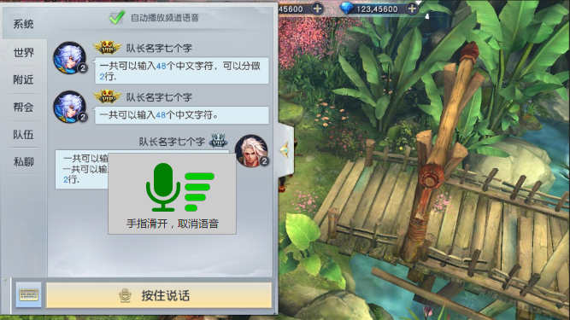

麦图标，表示正在录音

音量符号，填充越高，表示音量越高。每一格出一张图片，大小相同

程序字

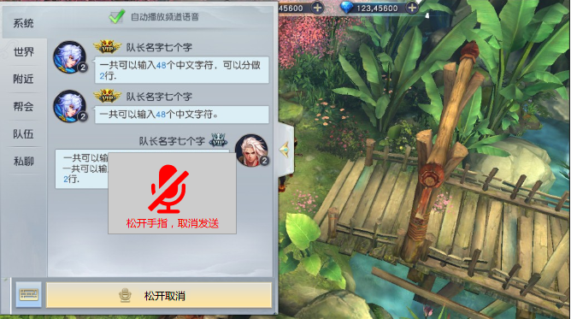

禁止的麦，红色

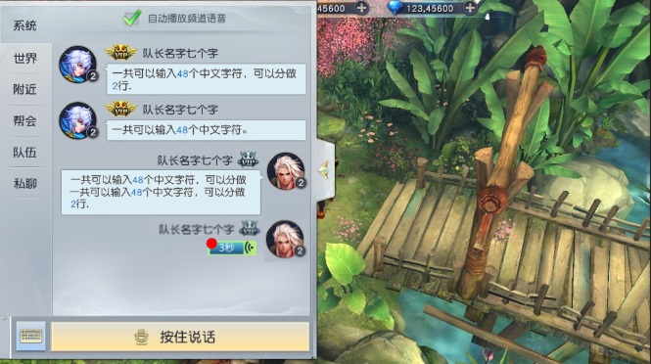

1.声音动画，3帧序列帧，大小一致
2.长条，代表声音长度，九宫格
3.长度中间显示时长，未读的语音显示红点

